TC-1
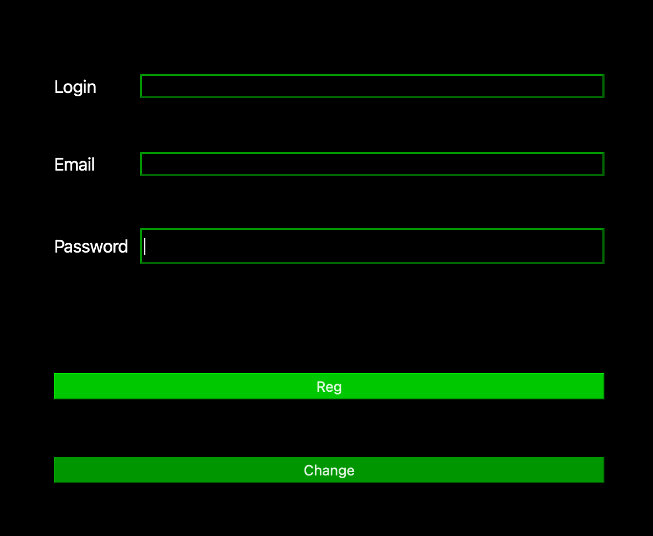
 | Наименование: | Тестирование кнопки Регистрации |  |  | №: | 1
 | Описание: | Тест-кейс для проверки связи между AuthRegForm::reg и FunctionsForClient::sendReg, а также реакции на "reg" в msgHandler |  |  | Статус: | исправлено
 |  |  |  |  | Дефекты №: | 1
 | Тестировщик: | Акбаров Назирбек |  |  | Дата: | 2025-04-26

Начальные условия
Описание |  | Регистрационные данные
Параметры |  | Значения |  | Отметка при выполнении
login, password, mail |  | вводятся |  | -

6 | шагов | Число шагов по статусам: |  | 6 | 0 | 0 | % Complete: | 100%
Шаг | Действие | Входные значения | Ожидаемый результат | Pass | Fail | N/A | Фактический результат | № дефекта
1 | Открыть окно регистрации |  | Открывается окно регистрации | x |  |  | Открывается окно регистрации
2 | Ввести логин, пароль, email | login, password, mail | Данные корректно отображаются в окне | x |  |  | Данные корректно отображаются в окне
3 | Нажать кнопку Reg |  | Отправляется сообщение "reg&логин&пароль&email" на сервер | x |  |  | Отправляется сообщение "reg&логин&пароль&email" на сервер
4 |  |  | Сервер отвечает "reg\n" | x |  |  | Сервер отвечает "reg\n"
5 |  |  | Переход на главное меню | x |  |  | Переход на главное меню
6 |  |  | Пользователь отбражается в базе данных | x |  |  | Пользователь отбражается в базе данных

6 | шагов | Число шагов по статусам: |  | 3 | 3 | 0 | % Complete: | 100%
Шаг | Действие | Входные значения | Ожидаемый результат | Pass | Fail | N/A | Фактический результат | № дефекта
1 | Открыть окно регистрации |  | Открывается окно регистрации | x |  |  | Открывается окно регистрации
2 | Оставить одно поле незаполненным | login, password, mail | Данные корректно отображаются в окне | x |  |  | Данные корректно отображаются в окне
3 | Нажать кнопку Reg |  | Отправляется сообщение "reg&логин&пароль&email" на сервер | x |  |  | Отправляется сообщение "reg&логин&пароль&email" на сервер
4 |  |  | Сервер уведомляет об ошибке |  | x |  | Сервер отвечает "reg\n" | 1
5 |  |  | Остается окно регистрации |  | x |  | Переход на главное меню | 1
6 |  |  | Пользователь НЕ отбражается в базе данных |  | x |  | Пользователь отбражается в базе данных | 1

TC-2
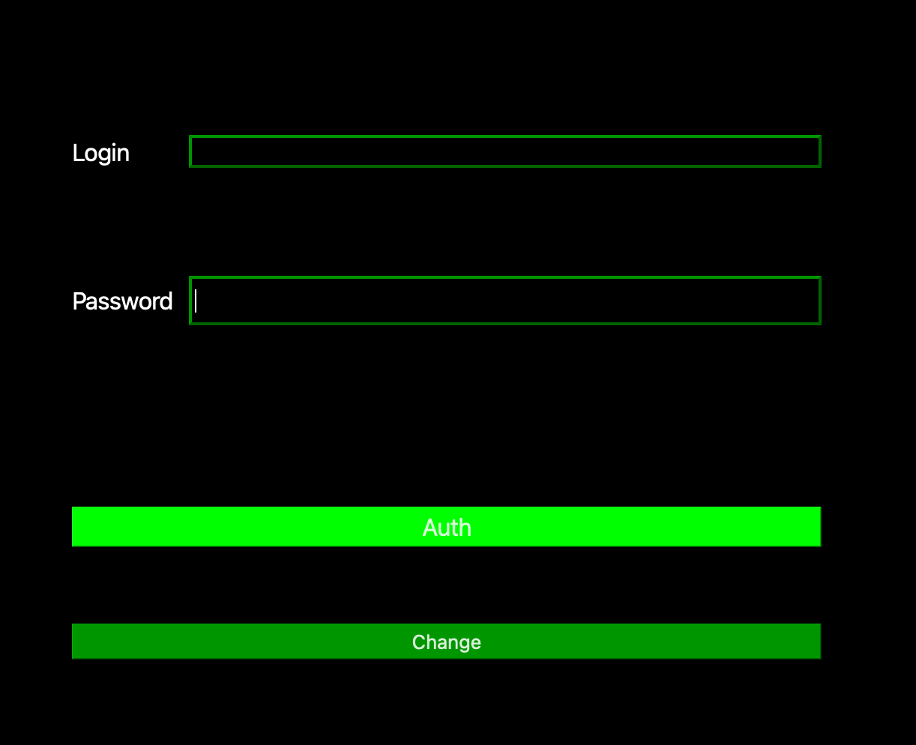
 | Наименование: | Тестирование кнопки Auth (Авторизация) |  |  | №: | 2
 | Описание: | Тест-кейс для проверки связи между AuthRegForm::auth → FunctionsForClient::sendAuth, работы сигнала on_auth_ok() |  |  | Статус: | исправлено
 |  |  |  |  | Дефекты №: | 2
 | Тестировщик: | Власова Мария |  |  | Дата: | 2025-04-26

Начальные условия
Описание |  | Аутентификационные данные
Параметры |  | Значения |  | Отметка при выполнении
login, password |  | вводятся |  | -

5 | шагов | Число шагов по статусам: |  | 5 | 0 | 0 | % Complete: | 100%
Шаг | Действие | Входные значения | Ожидаемый результат | Pass | Fail | N/A | Фактический результат | № дефекта
1 | Открыть окно аутентификации |  | Открывается окно аутентификации | x |  |  | Открывается окно аутентификации
2 | Ввести логин, пароль существующего пользователя (не существующего/неправильный пароль) | login, password | Данные корректно отображаются в окне | x |  |  | Данные корректно отображаются в окне
3 | Нажать кнопку Auth |  | Отправляется сообщение "auth&логин&пароль" на сервер | x |  |  | Отправляется сообщение "auth&логин&пароль" на сервер
4 |  |  | Сервер отвечает "auth\n"(выдает ошибку) | x |  |  | Сервер отвечает "auth\n"(Выдает ошибку)
5 |  |  | Пользователь снова видит форму с введенными данными | x |  |  | Пользователь снова видит форму с введенными данными

4 | шагов | Число шагов по статусам: |  | 2 | 2 | 0 | % Complete: | 100%
Шаг | Действие | Входные значения | Ожидаемый результат | Pass | Fail | N/A | Фактический результат | № дефекта
1 | Открыть окно аутентификации |  | Открывается окно аутентификации | x |  |  | Открывается окно аутентификации
2 | "Ввести" пустые поля | login, password | Данные корректно отображаются в окне | x |  |  | Данные корректно отображаются в окне
3 | Нажать кнопку Auth |  | Отправляется сообщение "auth&&" на сервер |  | x |  | Отправляется сообщение "auth&&" на сервер | 2
4 |  |  | Сервер выдает ошибку |  | x |  | Переход на главное окно | 2

ТС-3
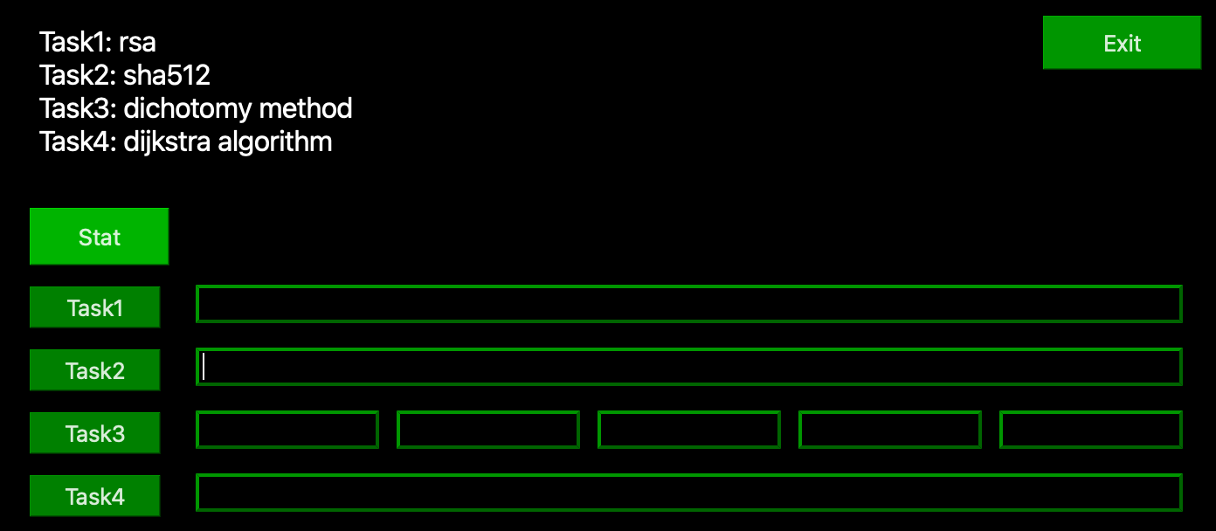
 | Наименование: | Тестирование кнопок |  |  | №: | 3
 | Описание: | Тестирование кнопок в MainWindow на кликабельность + некорректные данные |  |  | Статус: | исправлено
 |  |  |  |  | Дефекты №: | 3
 | Тестировщик: | Ильина Александра |  |  | Дата: | 2025-04-26

Начальные условия
Описание
Параметры |  | Значения |  | Отметка при выполнении
в зависисимости от задания |  | вводятся |  | -

5 | шагов | Число шагов по статусам: |  | 5 | 0 | 0 | % Complete: | 100%
Шаг | Действие | Входные значения | Ожидаемый результат | Pass | Fail | N/A | Фактический результат | № дефекта
1 | Открыть главное окно |  | Открывается главное окно | x |  |  | Открывается главное окно
2 | Ввести корректные данные (Task 1/2/3/4) | данные для задачи | Данные корректно отображаются в окне | x |  |  | Данные корректно отображаются в окне
3 | Нажать кнопку Task 1/2/3/4 |  | Отправляется сообщение "taskX&login&данные" на сервер | x |  |  | Отправляется сообщение "taskX&login&данные" на сервер
4 |  |  | Сервер отвечает клиенту | x |  |  | Сервер отвечает клиенту
5 |  |  | Пользователь снова видит ответ в окне клиента | x |  |  | Пользователь снова видит ответ в окне клиента

4 | шагов | Число шагов по статусам: |  | 4 | 0 | 0 | % Complete: | 100%
Шаг | Действие | Входные значения | Ожидаемый результат | Pass | Fail | N/A | Фактический результат | № дефекта
1 | Открыть главное окно |  | Открывается главное окно | x |  |  | Открывается главное окно
2 | Нажать кнопку Stat |  | Отправляется сообщение "stat&login" на сервер | x |  |  | Отправляется сообщение "stat&login" на сервер
3 |  |  | Сервер отвечает клиенту | x |  |  | Сервер отвечает клиенту
4 |  |  | Пользователь снова видит ответ в окне клиента | x |  |  | Пользователь снова видит ответ в окне клиента

5 | шагов | Число шагов по статусам: |  | 3 | 2 | 0 | % Complete: | 100%
Шаг | Действие | Входные значения | Ожидаемый результат | Pass | Fail | N/A | Фактический результат | № дефекта
1 | Открыть главное окно |  | Открывается главное окно | x |  |  | Открывается главное окно
2 | Ввести некорректные данные (Task 1/2/3/4) | пустые поля | Данные корректно отображаются в окне | x |  |  | Данные корректно отображаются в окне
3 | Нажать кнопку Task 1/2/3/4 |  | Отправляется сообщение "taskX&данные" на сервер | x |  |  | Отправляется сообщение "taskX&данные" на сервер
4 |  |  | Сервер отвечает клиенту |  | x |  | Сервер отвечает клиенту (кроме task3) | 3
5 |  |  | В зависимости от задания корректный ответ/отсутсвие реакции/уведомление о некорректных данных |  | x |  | При отправке пустых полей в task3 падает сервер | 3

Дефект-3
Название | Падение сервера при отправке некорректных данных |  |  |  |  | Наименование: | Тестирование кнопок |  |  | №: | 3
№ дефекта | 3 | № тест-кейса | 3 |  |  | Описание: | Тестирование кнопок в MainWindow на кликабельность + некорректные данные |  |  | Статус: | исправлено
Проект | Клиент-серверное ПО | Компонент | MainWindow |  |  |  |  |  |  | Дефекты №: | 3
Статус | Fixed | Номер версии | 1 |  |  | Тестировщик: | Ильина Александра |  |  | Дата: | 2025-04-26
Важность: | Blocker | Приоритет: | High |  |  | Начальные условия:
Описание | Клиент предоставляет серверу неполные данные |  |  |  | Шаг | Действие | Ожидаемый результат | Pass | Fail | N/A | Фактический результат | № дефекта
 |  |  |  |  | 1 | Открыть главное окно | Открывается главное окно | x |  |  | Открывается главное окно
 |  |  |  |  | 2 | Ввести некорректные данные (Task 1/2/3/4) | Данные корректно отображаются в окне | x |  |  | Данные корректно отображаются в окне
Вложения |  |  |  |  | 3 | Нажать кнопку Task 1/2/3/4 | Отправляется сообщение "taskX&данные" на сервер | x |  |  | Отправляется сообщение "taskX&данные" на сервер
 |  |  |  |  | 4 |  | Сервер отвечает клиенту |  | x |  | Сервер отвечает клиенту (кроме task3) | 3
 |  |  |  |  | 5 |  | В зависимости от задания корректный ответ/отсутсвие реакции/уведомление о некорректных данных |  | x |  | При отправке пустых полей в task3 падает сервер | 3

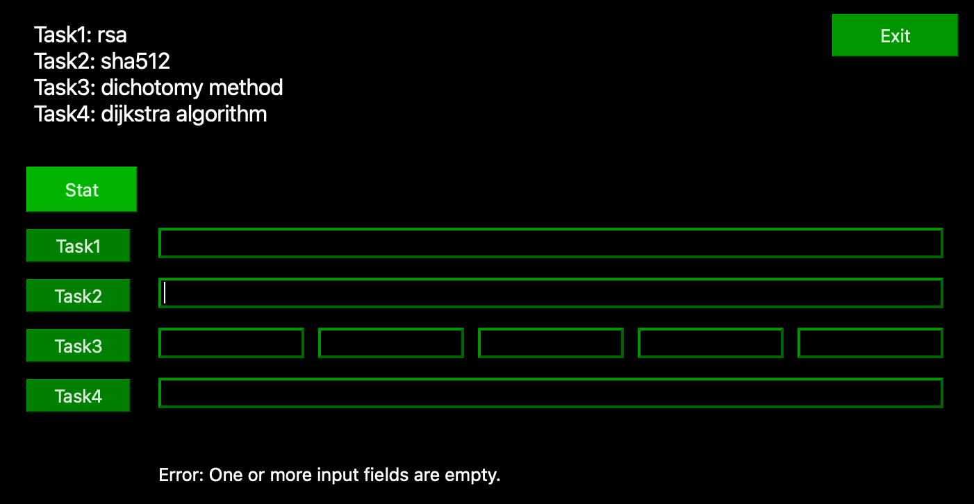

 |  |  |  | исправлено ->

